Sheet1
提 案 書

キャラクターカラーボール（ＳＴ） |  | 参考上代 | ¥150 | 販売価格
 |  | （税別） |  | （税別）
【JAN】 | なし
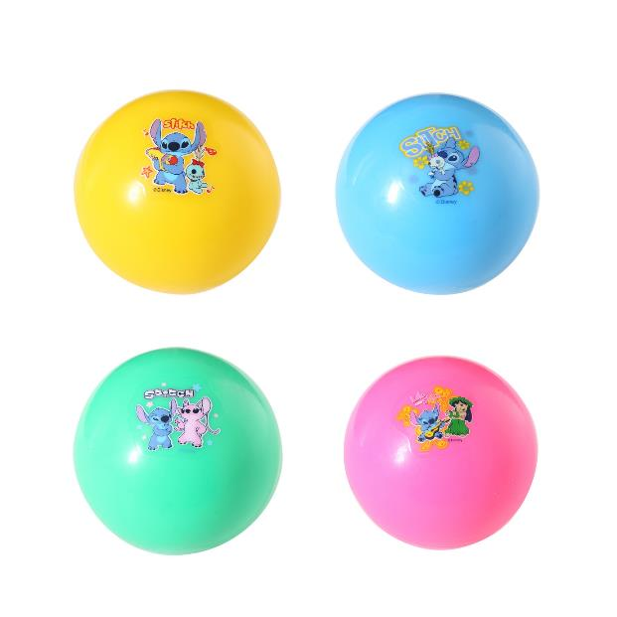 |  |  | 【商品番号】 7084 【本体サイズ】 Φ65mm・35g 【パッケージサイズ】 Φ140×65mm・36g 【個装形態】 ポリ袋入 【色・柄】 ４種アソート 【材質】 非フタル酸ＰＶＣ 【入数】 288 【商品説明】 カラフルなキャラクターボールでおもいっきり遊ぼう 【備考】 並行輸入品のため媒体等での画像使用は不可です。 【生産国】 中国

